2020_06_data
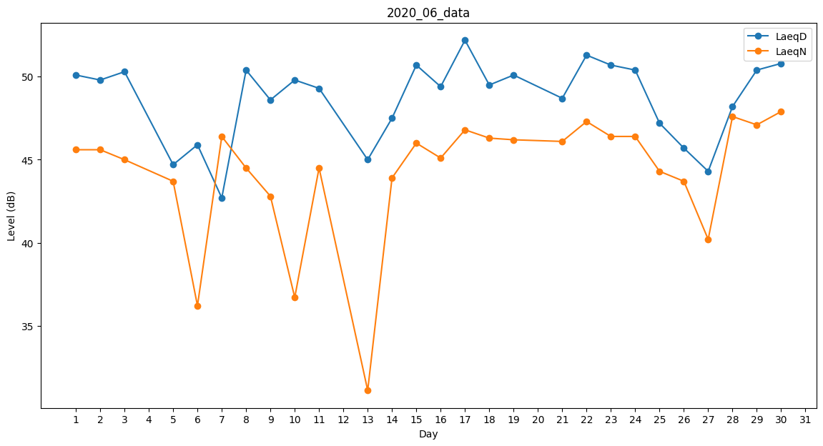
Day | LaeqD | LaeqN
1 | 50.1 | 45.6
2 | 49.8 | 45.6
3 | 50.3 | 45
4 | 49.5 | 0
5 | 44.7 | 43.7
6 | 45.9 | 36.2
7 | 42.7 | 46.4
8 | 50.4 | 44.5
9 | 48.6 | 42.8
10 | 49.8 | 36.7
11 | 49.3 | 44.5
12 | 48.8 | 0
13 | 45 | 31.1
14 | 47.5 | 43.9
15 | 50.7 | 46
16 | 49.4 | 45.1
17 | 52.2 | 46.8
18 | 49.5 | 46.3
19 | 50.1 | 46.2
20 | 48.6 | 0
21 | 48.7 | 46.1
22 | 51.3 | 47.3
23 | 50.7 | 46.4
24 | 50.4 | 46.4
25 | 47.2 | 44.3
26 | 45.7 | 43.7
27 | 44.3 | 40.2
28 | 48.2 | 47.6
29 | 50.4 | 47.1
30 | 50.8 | 47.9

